Titel
 |  | Ökonomie
 |  | Spezialpublikationen I Oktober 2017
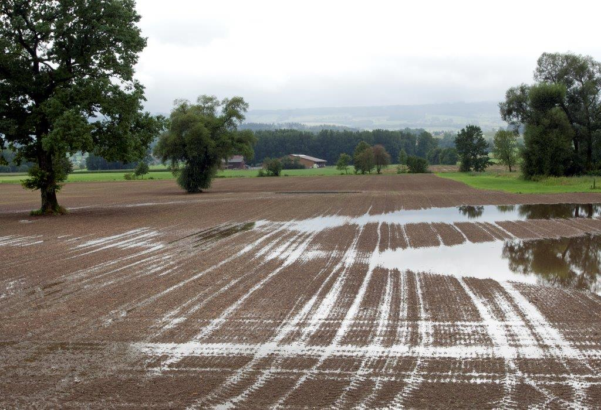

 |  | Zentrale Auswertung von Buchhaltungsdaten

 |  | Grundlagenbericht 2016

 |  | Stichprobe Einkommenssituation

 |  | Autoren:
 |  | Daniel Hoop, Dunja Dux, Pierrick Jan,
 |  | Swetlana Renner, Dierk Schmid

 |  | Inhaltsverzeichnis
 |  | Die Links funktionieren nur in Excel, nicht im PDF.
Einstieg | Einstieg | 1 | Einstieg
Inhalt | Übersicht Datentabelle | 2 | Übersicht Datentabelle
Info | Information zur Verwendung der Datentabelle | 3 | Information zur Verwendung der Datentabelle
Abkuerzungen | Abkürzungsverzeichnis | 4 | Abkürzungsverzeichnis
Daten | Daten | 5 | Daten
Lohn_Zins | Vergleichslohn und Zins | 6 | Vergleichslohn und Zins
Glossar | Glossar | 7 | Glossar
Harmonisierung | Harmonisierung | 8 | Harmonisierung
Literatur_Impressum | Literaturangaben und Impressum | 9 | Literaturangaben und Impressum
 |  |  | GB_2016_it_2017-01-08.xlsx | \\evdad.admin.ch\AGROSCOPE_OS\2\5\2\1\2\1\4353\GB\SpE\online\2017-01-08\[GB_2016_it_2017-01-08.xlsx]Title

Info
Hinweis auf ausführliche Zeilenbeschriftungen

Die Zeilenbeschriftungen sind teilweise stark abgekürzt, damit der Grundlagenbericht bei Bedarf auch platzsparend gedruckt werden kann.
Wenn Sie ausführliche Zeilenbeschriftungen wünschen, nutzen Sie dafür bitte die "+" Zeichen am oberen Rand, ganz links in der Ecke und klappen Sie die Spalten, die Sie nicht benötigen zu.
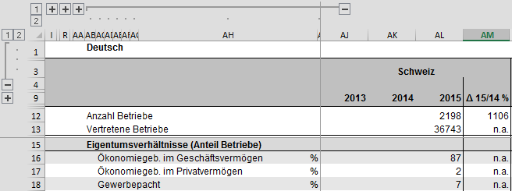

Vorgehen zum Reduzieren der Anzahl Zeilen zwecks besserer Übersichtlichkeit

Zusammenklappen der Zeilen in der deutschen Version
Schritt 1: Klick auf Zahl 1 am linken Seitenrand. | Schritt 2: Klick auf markiertes "+" an linkem Seitenrand. | Fertig.
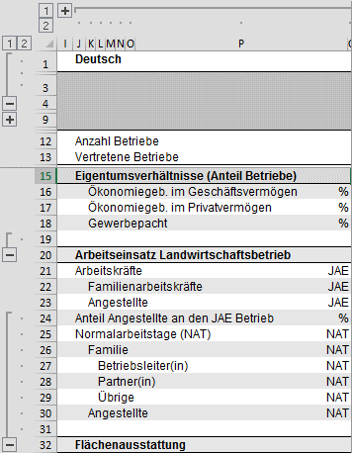
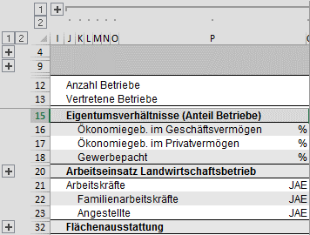
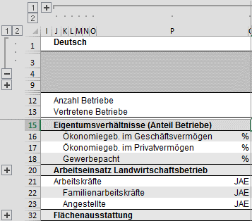

Aufklappen der Zeilen in der deutschen Version
Schritt 1: Klick auf Zahl 2 am linken Seitenrand. | Schritt 2: Klick auf markiertes "-" am linken Seitenrand. | Fertig.
